Sheet1
月例SEM/EDSデモンストレーションデー
参加申込書

 |  | 申込日：

会社名
所属部署
参加者氏名
参加者E-mail
参加者連絡先（TEL)
希望日 | 2026-08-14
希望時間 | □Ⓐ9：30-11：30 □Ⓑ13：30-15：30
サンプル詳細
利用目的

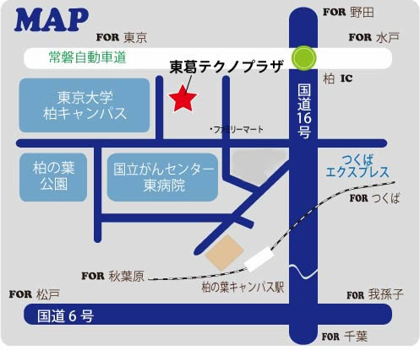
●東武バスで（「国立がん研究センター」の停留所から徒歩5分）
*TX 柏の葉キャンパス駅西口から「東大西」、「江戸川台駅東口」及び「国立がん研究センター」行で約6～11分
*JR柏駅西口から「国立がん研究センター」行で約25分
*東武野田線 江戸川台駅東口から「柏の葉キャンパス駅西口(国立がんセンター経由）」行で約11分
●国道16号線（十余二工業団地入口）から車で約3分
●常磐自動車道柏I.C.から車で約5分
＊お車でお越しの場合は事前のご連絡をお願いします。

公益財団法人 千葉県産業振興センター
東葛テクノプラザ

